Projektmonitoring LAG Pustertal
 | Projekttitel | Projektträger | Art des Begünstigten | im Fall von öffentlichen Begünstigten: Zielgruppe im Fall von privaten Begünstigten: Sektor, in welchem sich der Begünstigte befindet | Unterbezirk des Pustertals, in welchem das Projekt wirkt | Gemeinde(n) des Pustertals, in welcher(n) das Projekt wirkt | Bezugsjahr | Untermaßnahme | Art des Vorhabens | Zielgruppe (UM 7.4 und 7.5) | OZ: Förderung regionaler Wettbewerbsfähigkeit und einer ausgewogenen wirtschaftlichen Entwicklung | OZ: Förderung regionaler Wettbewerbsfähigkeit und einer ausgewogenen wirtschaftlichen Entwicklung UZ: Erhöhung der Wertschöpfung aus regionalen Produkten | OZ: Förderung regionaler Wettbewerbsfähigkeit und einer ausgewogenen wirtschaftlichen Entwicklung UZ: Förderung wirtschaftlicher Diversifizierung | OZ: Förderung regionaler Wettbewerbsfähigkeit und einer ausgewogenen wirtschaftlichen Entwicklung UZ: Förderung von KMUs | OZ: Förderung regionaler Wettbewerbsfähigkeit und einer ausgewogenen wirtschaftlichen Entwicklung UZ: Ausbau von Forschungs- und Entwicklungsinitiativen in der Region | OZ: Schutz der natürlichen und landschaftliche Ressourcen und Verbesserung der Umweltqualität | OZ: Schutz der natürlichen und landschaftliche Ressourcen und Verbesserung der Umweltqualität UZ: Erhalt des Gleichgewichts von Natur und Kulturlandschaft und deren Zustands | OZ: Schutz der natürlichen und landschaftliche Ressourcen und Verbesserung der Umweltqualität UZ: Erreichen eines höheren Grads an CO2-Neutralität | OZ: Schutz der natürlichen und landschaftliche Ressourcen und Verbesserung der Umweltqualität UZ: Ausbau des Risikomanagements und Anpassung an den Klimawandel/ Erhöhung der Klimaresistenz | OZ: Nutzung und Weiterentwicklung des kulturellen Potentials der Region | OZ: Nutzung und Weiterentwicklung des kulturellen Potentials der Region UZ: Inwertsetzung der kulturellen Vielfalt | OZ: Nutzung und Weiterentwicklung des kulturellen Potentials der Region UZ: Förderung regionaler Identität und Beheimatung traditioneller und moderner kultureller Besonderheiten/ Werke | OZ: Förderung von Inklusion und Solidarität | OZ: Förderung von Inklusion und Solidarität UZ: Erhalt und Steigerung der Lebensqualität und des Nahversorgungangebots in den Dörfern | OZ: Förderung von Inklusion und Solidarität UZ: Schaffung von Perspektiven für die Jugend | HZ: Entwicklung eines „LebensWerten Pustertals“ | HZ: Ausbau der Öffnung der Region und Pflege des Prinzips Offenheit | HZ: Förderung von Innovation | HZ: Verfolgen eines nachhaltigen Entwicklungsansatzes | HZ: Stärkung von Zusammenarbeit und „Netzwerken“ | aG/ sswG | Datum Projekt-einreichung bei LAG | Datum Projektgenehmigung in der LAG | Datum Projekt-einreichung bei Landesamt | Datum Beitrags-dekret | Dauer Projekteinreichung bei LAG - Genehmigung durch LAG (in Tg) | Dauer Genehmigung durch LAG - Einreichung beim Landesamt (in Tg) | Dauer Projekteinreichung beim Landesamt - BD (in Tg) | Dauer Projekteinreichung bei LAG - BD (in Tg) | Datum geplanter Projekt-start bei Projekt-einreichung | Datum geplantes Projekt-ende bei Projekt-einreichung | effektiver Projekt-start | geplantes Projekt-ende | Datum Projekt-monitoring | Projektsumme laut Kostenvor-anschlag (in €) | von der LAG genehmigte Projektsumme (in €) | genehmigte Projekt-summe laut BD (in €) | Förder-ung (in %) | Förderbeitrag laut Kostenvoranschlag (in €) | von der LAG genehmigter Förderbeitrag (in €) | durch das BD genehmigter Förderbeitrag (in €) | Differenz (in €) | Eigenmittel (in €) | Kann die MwSt. abgesetzt werden? | Wurde ein Ansuchen um Auszahlung eines Vorschusses eingereicht? | Gesamtsumme Vorschuss (in €) | ausbezahlt am: | Aktuelle Projektphase | Welchem Entwicklungsziel des LEP ist das Projekt laut Antrag zugeordnet? | Welche Maßnahmen wurden effektiv durchgeführt? | Kurzbericht über die Outputs: bitte beschreiben Sie die effektiven Projektergebnisse! | Zielerreichung: bitte beschreiben Sie welche Ziele (kurz- und langfristig) erreicht werden konnten! | Aktueller Projektstatus | Projektstand bzw. Umsetzungsgrad | Erläuterungen zum Projektstatus | nächste Schritte im Projekt | Schwierigkeiten, die aufgetreten sind | Teilabrechnung eingereicht | eingereicht am | zur Teilabrechnung vorgelegter Gesamtbetrag (in €) | davon zur Förderung zugelassen (in €) | Gesamtsumme der genehmigten Teilabrechnung (in €) | Lokalaugenschein bereits erfolgt | Förderbeitrag ausbezahlt | Summe ausbezahlter Förderbeitrag (in €) | Datum der Auszahlung | ist eine Teilabrechnung geplant | Teilabrechnung geplant bis | Endabrechnung eingereicht | eingereicht am | zur Endabrechnung vorgelegter Gesamtbetrag (in €) | davon zur Förderung zugelassen (in €) | Gesamtsumme der genehmigten Endabrechnung (in €) | Lokalaugenschein bereits erfolgt | Förderbeitrag ausbezahlt | Summe ausbezahlter Förderbeitrag (in €) | Datum der Auszahlung | bei welcher Teilabrechnung bzw. Zwischenabrechnung wurde ein eventueller Vorschuss verrechnet | Endabrechnung eingereicht | Endabrechnung geplant bis | Werden die geplanten Inhalte wie im Antrag beschrieben umgesetzt? | Wenn nein, bitte Begründung einfügen | Kurzbericht über die umgesetzten Inhalte laut Projektantrag | Wurde ein Antrag um Projektänderung gestellt? | Weitere Anmerkungen
1 | 2017/7.5/01/01 Infopoint Lappach | Gemeinde Mühlwald | öffentlich | örtliche Gemeinschaft | Tauferer-Ahrntal | Mühlwald | 2017 | UM 7.5 Förderung für Investitionen zur öffentlichen Verwendung in Freizeitinfrastruktur, Fremdenverkehrsinformation und kleinen touristischen Infrastrukturen | Ankauf und Errichtung von Beschilderung, Informationstafeln zu touristischen Zwecken. | Einheimische und Gäste |  |  |  |  |  |  | x |  |  |  |  |  |  | x |  |  |  |  |  |  | aG | 2017-09-05 | 2017-10-10 | 2017-11-30 | 2018-10-22 | 35 | 51 | 326 | 412 | Mai 2018 | April 2019 | 2018-11-15 | 2019-09-30 | 2019-10-10 | 49,811.95 € | 43,815.03 € | 43,810.00 € | 70% | 34,868.36 € | 30,670.52 € | 30,667.00 € | 3.52 € | 13,143.00 € | Nein | Nein |  |  | Projekt abgeschlossen | Schutz der natürlichen und landwirtschaftlichen Ressourcen und Verbesserung der Umweltqualität (Erhalt des Gleichgewichts von Natur- und Kulturlandschaft und deren Zustandes) Förderung von Inklusion und Solidarität (Erhalt und Steigerung der Lebensqualität und des Nahversorgungsangebotes in den Dörfern) | die im Projekt beschriebenen Maßnahmen wurden zur Gänze durchgeführt | Realisierung der Informationsstele | Umsetzung des bereits bestehenden einheitlichen Konzeptes für die touristische Kommunikation durch Errichtung der Informationsstele |  |  |  |  |  | Nein |  |  |  |  |  |  |  |  | nein |  | Nein |  |  |  |  |  |  | - € |  |  |  | 2019-12-31 | Ja |  | Anmerkung: Die Stele kann derzeit noch nicht in Betrieb genommen werden, da es in der Ortschaft Lappach noch kein Glasfasernetz gibt. Dieses wird jedoch in den kommenden Jahren realisiert. Darauf wird auch die Stele in Betrieb genommen. | Nein
2 | 2017/7.5/01/02 Touristische Kommunikation in der Region Tauferer Ahrntal | Gemeinde Prettau | öffentlich | örtliche Gemeinschaft | Tauferer-Ahrntal | Prettau | 2017 | UM 7.5 Förderung für Investitionen zur öffentlichen Verwendung in Freizeitinfrastruktur, Fremdenverkehrsinformation und kleinen touristischen Infrastrukturen | Ankauf und Errichtung von Beschilderung, Informationstafeln zu touristischen Zwecken. | Einheimische und Gäste |  |  |  |  |  |  | x |  |  |  |  |  |  | x |  |  |  |  |  |  | aG | 2017-09-06 | 2017-10-10 | 2017-12-04 | 2018-10-22 | 34 | 55 | 322 | 411 | Mai 2018 | April 2019 | 2019-04-08 | 2019-10-30 | 2019-10-09 | 51,738.71 € | 45,775.23 € | 45,585.00 € | 70% | 36,217.09 € | 32,042.66 € | 31,909.50 € | 133.16 € | 19,829.21 € | Nein | Nein |  |  | Projekthalbzeit |  |  |  |  | Projekt planmäßig in Umsetzung | Die 2 Infoterminals wurden montiert und die Zuleitungen (Strom, Glasfaseranschluss) wurden fertiggestellt. Die Terminals sind in Betrieb. Lediglich von den Informationsinhalten auf den Bildschirmen bedarf es noch einiger Anpassungen. | Nach Korrekturen an der Verbindung zu den externen Datenbanken kann das Projekt abgerechnet werden. | Korrekturen und Abrechnung | Nein | Nein |  |  |  |  |  |  |  |  | nein |  | Nein |  |  |  |  |  |  | - € |  |  |  | 2019-12-31 | Ja |  | Aufstellen von 2 Infoterminals zur Touristischen Kommunikation lt. Projektantrag, Integration mit verschiedenen Datenschnittstellen (LTS, Gemeindehomepage, Mobilitätsschnittstellen, usw.) | Nein
3 | 2017/7.5/01/04 Errichtung einer Naherholungszone mit Seelandschaft und Kneipp-Weg auf dem Areal des Ex-Hallenbades Luttach | Gemeinde Ahrntal | öffentlich | örtliche Gemeinschaft | Tauferer-Ahrntal | Ahrntal | 2017 | UM 7.5 Förderung für Investitionen zur öffentlichen Verwendung in Freizeitinfrastruktur, Fremdenverkehrsinformation und kleinen touristischen Infrastrukturen | Bauliche Investition zur Errichtung, Erneuerung, Verbesserung und Wiederinstandsetzung von öffentlichen Infrastrukturen, die der touristischen Nutzung und Erholung dienen. | Einheimische und Gäste, im Besonderen Senioren, Familien, Jugendliche, Menschen mit Handicap |  |  |  |  |  |  | x |  |  |  |  |  |  | x |  |  |  |  |  |  | aG | 2017-09-15 | 2017-10-10 | 2018-01-16 | 2019-01-22 | 25 | 98 | 371 | 494 | 2018 | 2019 | 2019-07-10 | 2020-11-30 | 2019-10-10 | 113,442.88 € | 109,052.10 € | 109,052.10 € | 70% | 76,336.47 € | 76,336.47 € | 76,335.00 € | 1.47 € | 32,715.63 € | Nein | Nein |  |  | Projekt hat mit der Umsetzung begonnen |  |  |  |  | Projekt planmäßig in Umsetzung | Die Ausschreibung für die Projektierung des Ausführungsprojektes ist gestartet, die zu erwartenden Kosten wurden ermittelt | einige Positionen werden sich verschieben, dies wurde mit Herrn Alberghina beim gemeinsamen Lokalaugenschein bereits besprochen. Eine neue Genehmigung der Kostenpositionen steht bevor | Ausschreiben der Arbeiten nach Erhalt des Ausführungsprojektes | Der Start war schwierig, da von einem Einreichprojekt ausgegangen wurde | Nein |  |  |  |  |  |  |  |  | nein |  | Nein |  |  |  |  |  |  | - € |  |  |  | 2020-12-31 | Ja |  | s. vorhergehende Antworten. Anmerkung: Ein Antrag um Projektänderung ist in Planung | Nein
4 | 2017/7.6/01/03 Verbesserungsarbeiten bei der Naturparkinfostelle in Kasern (Überdachung und Technikraum) | Gemeinde Prettau | öffentlich | örtliche Gemeinschaft | Tauferer-Ahrntal | Prettau | 2017 | UM 7.6 Förderung für Studien und Investitionen in Zusammenhang mit der Erhaltung, Wiederherstellung und Verbesserung des kulturellen und natürlichen Erbes von Dörfern, ländlichen Landschaften und Gebieten mit hohem Naturwert | Arbeiten zur Erhaltung, Wiederherstellung und Verbesserung des natürlichen Erbes ländlicher Landschaften und Gebiete mit hohem Naturwert. |  |  |  |  |  |  |  | x |  |  |  |  |  |  |  |  |  |  |  |  |  | aG | 2017-09-13 | 2017-10-10 | 2017-12-04 | 2018-12-21 | 27 | 55 | 382 | 464 | Mai 2018 | April 2019 | 2019-05-20 | 2019-12-31 | 2019-10-09 | 57,727.95 € | 47,874.06 € | 47,000.00 € | 70% | 40,409.56 € | 33,511.84 € | 32,900.00 € | 611.84 € | 24,827.95 € | Nein | Nein |  |  | Projekthalbzeit |  |  |  |  | Projekt planmäßig in Umsetzung | Die Arbeiten befinden sich in Umsetzung. | Es ist geplant die Arbeiten innerhalb 2019 abzuschließen. | Fertigstellung Zubau Technikraum und Überdachungen. Installationen ausführen. | Nein | Nein |  |  |  |  |  |  |  |  | nein |  | Nein |  |  |  |  |  |  | - € |  |  |  | 2020-03-31 | Ja |  | Lt. Projektantrag | Nein
5 | 2017/7.6/01/04 Kulturerbe Gsiesertal: Maßnahmen zur Aufwertung des kulturellen und natürlichen Erbes | Forstinspektorat Welsberg | öffentlich | Gemeinden Innichen, Niederdorf, Olang, Prags, Rasen-Antholz, Sexten, Toblach, Welsberg-Taisten und Gsies | Oberes Pustertal | Gsies, Welsberg-Taisten | 2017 | UM 7.6 Förderung für Studien und Investitionen in Zusammenhang mit der Erhaltung, Wiederherstellung und Verbesserung des kulturellen und natürlichen Erbes von Dörfern, ländlichen Landschaften und Gebieten mit hohem Naturwert | - Arbeiten zur Erhaltung, Wiederher-stellung und Verbesserung von historischen Kulturlandschaften; - Arbeiten zur Erhaltung, Wiederherstellung und Verbesserung des natürlichen Erbes ländlicher Landschaften und Gebiete mit hohem Naturwert. |  |  |  |  |  |  |  | x |  |  |  | x |  |  |  | x |  |  |  |  |  | aG | 2017-09-14 | 2017-10-10 | 2017-12-21 | 2018-10-11 | 26 | 72 | 294 | 392 | 2018-04-01 | 2020-12-31 | 2019-05-06 | 2021-10-31 | 2019-10-24 | 250,000.00 € | 249,550.00€ | 245,700.00€ | 70% | 175,000.00 € | 174,685.00 € | 171,990.00 € | 2,695.00 € | 73,710.00€ | Nein | Nein |  |  | Projekt hat mit der Umsetzung begonnen |  |  |  |  | Projekt planmäßig in Umsetzung | Das 1. Baulos ist in Umsetzung, das 2. Baulos folgt im Frühjahr 2020. 40% der Arbeiten des Gesamtprojektes sind abgeschlossen | aktueller Umsetzungsstand: 360 Laufmeter Sanierung von Trockenmauern, 170 Laufmeter Aufwertung von Hecken, 550 Laufmeter Sanierung von Holzzäunen | Die aktuell laufenden Arbeiten (Sanierung von Hecken, Mauern, Holzzäune) werden abgeschlossen. Im Frühjahr folgt das 2. Baulos (Sanierung der Harpfen, Backöfen, Kegelbahn) | keinerlei Schwierigkeiten | Nein |  |  |  |  |  |  |  |  | nein |  | Nein |  |  |  |  |  |  | - € |  |  |  | 2021-12-31 | Ja |  | s. Antworten vorher | Nein | der bürokratische Aufwand ist sehr hoch
6 | 2018/4.2/03/01 Verfahrenstechnische Optimierung der betrieblichen Abwasserströme | Sennerei Drei Zinnen | privat | Landwirtschaft | Oberes Pustertal | Toblach | 2018 | UM 4.2 Unterstützung für Investitionen in die Verarbeitung, Vermarktung und/oder die Entwicklung von landwirtschaftlichen Erzeugnissen | materielle Investition zur betrieblichen Modernisierung. |  | x |  |  |  |  |  |  | x |  |  |  |  |  |  |  |  |  | x |  | x | aG | 2018-10-31 | 2018-11-22 | 2019-02-18 | 2019-12-20 | 22 | 88 | 305 | 415 | 2019-04-01 | 2019-07-31 | Daten liegen nicht vor | Daten liegen nicht vor | / | 146,143.00€ | 146,143.00€ | 146,140.00€ | 40% | 58,457.20 € | 58,457.20 € | 58,456.00 € | 1.20 € | 87,684.00€ | Ja | Nein |  |  | Projekt hat mit der Umsetzung begonnen |  |  |  |  |  |  |  |  |  | Nein |  |  |  |  |  |  |  |  | Nein |  | Nein |  |  |  |  |  |  | - € |  |  |  |  |  |  |  | Nein
7 | 2018/6.4/03/01 Erschließung eines neuen Geschäftsfeldes durch die Herstellung von Dauerbackwaren mit einem ökologischen Produktionsofen | Bernhard Feichter | privat | Landwirtschaft | Oberes Pustertal | Toblach | 2018 | UM 6.4 Förderung für Investitionen in die Schaffung und Entwicklung nichtlandwirtschaftlicher Tätigkeiten | Kauf neuer Maschinen, Einrichtungen, technische, Anlagen und Geräte bis zum marktüblichen Wert des Wirtschaftsguts die der Verarbeitung und dem Verkauf von Produkten. |  |  | x | x | x |  |  | x |  |  |  |  |  |  |  |  |  |  | x | x |  | aG | 2018-10-24 | 2018-11-22 | 2018-12-10 | 2019-09-26 | 29 | 18 | 290 | 337 | 2019-02-01 | 2020-05-31 | 2019-08-01 | 2020-01-31 | 2019-12-17 | 182,122.40€ | 182,122.40€ | 177,560.00€ | 50% | 91,061.20 € | 91,061.20 € | 88,780.00€ | 2,281.20 € | 88,780.00€ | Ja | Nein |  |  | Projekthalbzeit |  |  |  |  | Projekt planmäßig in Umsetzung | Die Maschinen sind geliefert und an der richtigen Stelle platziert worden |  | Die Maschinen werden in den nächsten Tagen in Betrieb genommen | Ein Brandschutzprojekt musste nachträglich erstellt werden, das Aufstellen des Ofens war mit Schwierigkeiten verbunden | Nein |  |  |  |  |  |  |  |  | nein |  | Nein |  |  |  |  |  |  | - € |  |  |  | 2020-01-31 | Ja |  |  | Nein
8 | 2018/7.1/01/01 Gemeinde Prettau - Studie und Konzept zur Fahrradmobilität im Gemeindegebiet | Gemeinde Prettau | öffentlich | örtliche Gemeinschaft | Tauferer-Ahrntal | Prettau | 2018 | UM 7.1 Förderung für Ausarbeitung & Aktualisierung von Plänen für die Entwicklung der Gemeinden/Dörfer in ländlichen Gebieten & ihrer Basisdienstleistungen sowie von Plänen zum Schutz & Bewirtschaftung von Natura-2000-Gebieten & sonstigen Gebieten | Studien, Konzepte und Planungen für die Bereiche, welche für die nachhaltige Entwicklung einer Gemeinde von Belang sind. |  |  |  |  |  |  |  |  | x |  |  |  |  |  | x |  | x |  |  |  | x | aG | 2018-01-27 | 2018-03-15 | 2018-04-11 | 2019-01-30 | 47 | 27 | 294 | 368 | 2018-06-01 | 2019-12-31 | 2019-04-15 | 2020-06-30 | 2019-10-09 | 31,402.80 € | 31,402.80 € | 31,400.00 € | 70% | 21,981.96 € | 21,981.96 € | 21,980.00 € | 1.96 € | 9,420.00 € | Nein | Nein |  |  | Projekthalbzeit |  |  |  |  | Projekt planmäßig in Umsetzung | Die Grundlagenerhebung des Technikers ist gemacht. | Es werden die Ergebnisse der Erhebung jetzt mit verschiedenenen Ämtern abgestimmt. | Die Abstimmung und die möglichen Trassen und Konzepte werden in Versammlungen mit Grundbesitzern, Nutzern, Bürgern, Verbänden, usw. diskutiert und im Anschluss daran finalisiert. | Keine | Nein |  |  |  |  |  |  |  |  | nein |  | Nein |  |  |  |  |  |  | - € |  |  |  | 2020-08-31 | Ja |  | Grundlagenerhebung mögliche Trassen Radroute/Radwege, Abstimmung mit Rahmenbedingungen (Geologie, Wildbach, Grundbesitzer, Nutzer, Bürger, usw.) | Nein
9 | 2018/7.1/01/02 Gemeinde Mühlwald - Studie und Konzept zur Fahrradmobilität im Gemeindegebiet | Gemeinde Mühlwald | öffentlich | örtliche Gemeinschaft | Tauferer-Ahrntal | Mühlwald | 2018 | UM 7.1 Förderung für Ausarbeitung & Aktualisierung von Plänen für die Entwicklung der Gemeinden/Dörfer in ländlichen Gebieten & ihrer Basisdienstleistungen sowie von Plänen zum Schutz & Bewirtschaftung von Natura-2000-Gebieten & sonstigen Gebieten | Studien, Konzepte und Planungen für die Bereiche, welche für die nachhaltige Entwicklung einer Gemeinde von Belang sind. |  |  |  |  |  |  |  |  | x |  |  |  |  |  | x |  | x |  |  |  | x | aG | 2018-01-30 | 2018-03-15 | 2018-04-12 | 2019-01-30 | 44 | 28 | 293 | 365 | Herbst 2018 | Ende 2019 | 2019-05-02 | 2020-08-31 | 2019-10-10 | 35,843.60 € | 35,843.60 € | 21,950.00 € | 70% | 25,090.52 € | 25,090.52 € | 15,365.00 € | 9,725.52 € | 6,585.00 € | Nein | Nein |  |  | Projekthalbzeit |  |  |  |  | Projekt planmäßig in Umsetzung | Die Projektierung ist soweit abgeschlossen, ein Entwurf wurde ausgearbeitet und steht in Diskussion mit den Grundeigentümern | 2 Workshops wurden durchgeführt, daran teilgenommen haben die Grundeigentümer und die Mitglieder der Projektgruppe (Tourismusverein, Gemeinderäte). 1 Kilometer ist noch offen | letzte Treffen und Verhandlungen mit den Grundeigentümern | Haftungsproblem der Bauern ist aufgepoppt, sonst keine Schwierigkeiten | Nein |  |  |  |  |  |  |  |  | nein |  | Nein |  |  |  |  |  |  | - € |  |  |  | 2020-12-31 | Ja |  | siehe vorherige Antworten | Nein
10 | 2018/7.1/01/03 Studie zur Dorfentwicklung von Mühlwald | Gemeinde Mühlwald | öffentlich | örtliche Gemeinschaft | Tauferer-Ahrntal | Mühlwald | 2018 | UM 7.1 Förderung für Ausarbeitung & Aktualisierung von Plänen für die Entwicklung der Gemeinden/Dörfer in ländlichen Gebieten & ihrer Basisdienstleistungen sowie von Plänen zum Schutz & Bewirtschaftung von Natura-2000-Gebieten & sonstigen Gebieten | Ausarbeitung und Aktualisierung von Plänen, Konzepte und Studien für die Entwicklung der Gemeinden sowie die Orts- und Dorfentwicklung im ländlichen Raum. |  |  |  |  |  |  |  | x |  |  |  |  |  |  | x |  | x |  |  |  | x | aG | 2018-01-26 | 2018-03-15 | 2018-04-05 | 2018-12-14 | 48 | 21 | 253 | 322 | Sommer 2018 | Ende 2019 | 2019-01-18 | 2020-06-30 | 2019-10-10 | 29,880.25 € | 29,880.25 € | 29,880.00 € | 70% | 20,916.16 € | 20,916.16 € | 20,916.00 € | 0.16 € | 8,964.00 € | Nein | Nein |  |  | Projekthalbzeit |  |  |  |  | Projekt planmäßig in Umsetzung | 2 Workshops wurden bereits durchgeführt, ein dritter ist noch ausständig. im letzten Workshop wird definitiv entscheiden wo die nächsten Bauzonen ausgewiesen werden | Zu den Workshops sind Verbände/Vereine eingeladen worden, auch über ein Formular vorab konnten Meinungen eingebracht werden. Das Interesse an der Teilnahme war eher verhalten | Der dritte und letzte Workshop wird in ca. 2 Wochen durchgeführt | keine | Nein |  |  |  |  |  |  |  |  | nein |  | Nein |  |  |  |  |  |  | - € |  |  |  | 2020-12-31 | Ja |  | siehe vorhergehende Antworten | Nein
11 | 2018/7.1/01/04 Neue Wege, neue Möglichkeiten, neue Perspektiven für St. Peter – Finanzkaserne St. Peter | Gemeinde Ahrntal | öffentlich | örtliche Gemeinschaft | Tauferer-Ahrntal | Ahrntal | 2018 | UM 7.1 Förderung für Ausarbeitung & Aktualisierung von Plänen für die Entwicklung der Gemeinden/Dörfer in ländlichen Gebieten & ihrer Basisdienstleistungen sowie von Plänen zum Schutz & Bewirtschaftung von Natura-2000-Gebieten & sonstigen Gebieten | Studien und Konzepte hinsichtlich der Revitalisierung regionaltypischer sowie baukulturell wertvoller Gebäude. |  |  | x |  |  |  |  |  |  |  |  |  | x |  | x | x |  |  |  |  | x | aG | 2018-01-31 | 2018-03-15 | 2018-06-07 | 2019-05-08 | 43 | 84 | 335 | 462 | 2018-06-01 | 2019-12-31 | 2019-06-04 | 2020-01-31 | 2019-10-10 | 42,465.15 € | 42,465.15 € | 36,795.00 € | 70% | 29,725.60 € | 29,725.60 € | 25,756.50 € | 3,969.10 € | 11,038.50 € | Nein | Nein |  |  | Projekt hat mit der Umsetzung begonnen |  |  |  |  | Projekt planmäßig in Umsetzung | ein Konzeptvorschlag liegt vor, der erste Workshop wurde mit interessierten Personen (Vereine, Künstler, Ortsmitglieder, Gemeinde) durchgeführt. Die Architektonische Machbarkeitsstudie ist gestartet (Erhebung und Erfassung). Ein erstes Raumnutzungskonzept liegt vor, muss aber noch im Detail ausgearbeitet werden. | Es ist Geld übrig, da der Auftrag billiger vergeben wurde als ursprünglich im Kostenvoranschlag vorgesehen. Man stellt sich die Frage: wie kann dies Geld noch verwendet werden? Der Projektträger setzt sich mit dem Landesamt in Verbindung was möglich ist. Wichtig: der Projektinhalt darf nicht abgeändert werden. Zu klären: Braucht es wieder 3 Angebote? Zusatzmöglichkeiten werden angestrebt. | Weitere Workshops sind geplant. Die Bevölkerung soll dabei mehr eingebunden werden. Varianten zur Architektonischen Erhebung werden ausgearbeitet . Schulen und Künstler sollen angesprochen werden, Kooperationen werden gesucht. Die Umsetzbarkeit/Realisierbarkeit wird geprüft. | keine | Nein |  |  |  |  |  |  |  |  | nein |  | Nein |  |  |  |  |  |  | - € |  |  |  | 2020-05-31 | Ja |  | s. vorhergehende Antworten | Nein
12 | 2018/7.1/02/01 Erarbeitung einer Machbarkeitsstudie zur Revitalisierung der regionaltypiuschen Campiller Bauernmühlen | Gemeinde St. Martin in Thurn | öffentlich | örtliche Gemeinschaft | Gadertal | St. Martin in Thurn | 2018 | UM 7.1 Förderung für Ausarbeitung & Aktualisierung von Plänen für die Entwicklung der Gemeinden/Dörfer in ländlichen Gebieten & ihrer Basisdienstleistungen sowie von Plänen zum Schutz & Bewirtschaftung von Natura-2000-Gebieten & sonstigen Gebieten | Studien und Konzepte hinsichtlich der Revitalisierung regionaltypischer sowie baukulturell wertvoller Gebäude. |  |  |  |  |  |  |  | x |  |  |  | x | x |  |  |  | x |  |  |  | x | sswG | 2018-05-16 | 2018-06-07 | 2018-06-19 | 2019-03-26 | 22 | 12 | 280 | 314 | 2018-09-01 | 2019-06-30 |  |  | 2019-10-09 | 41,105.69 € | 41,105.69 € | 41,100.00 € | 70% | 28,773.98 € | 28,773.98 € | 28,770.00 € | 3.98 € | 12,330.00 € | Nein | Nein |  |  | Projekt hat mit der Umsetzung begonnen (von der LAG genehmigt) |  |  |  |  | Projekt planmäßig in Umsetzung | Der Auftrag wurde erteilt und die Umsetzung vonseiten des Auftragnehmers ist angelaufen |  | morgen, am 10.10.2019 findet ein Treffen mit den Eigentümern der Mühlen statt, weitere Personen sind eingeladen. Das Projekt wird vorgestellt und die Mühlenbesitzer sollen zum Mitmachen animiert werden. Auch soll erhoben werden, welche Mühlen genau in der Studie berücksichtigt werden | keine | Nein |  |  |  |  |  |  |  |  | nein |  | Nein |  |  |  |  |  |  | - € |  |  |  |  | Ja |  |  | Nein
13 | 2018/7.1/02/02 Verkehrsstudie für die Umfahrung der Dörfer des Gemeindegebietes von Sexten | Gemeinde Sexten | öffentlich | örtliche Gemeinschaft | Oberes Pustertal | Sexten | 2018 | UM 7.1 Förderung für Ausarbeitung & Aktualisierung von Plänen für die Entwicklung der Gemeinden/Dörfer in ländlichen Gebieten & ihrer Basisdienstleistungen sowie von Plänen zum Schutz & Bewirtschaftung von Natura-2000-Gebieten & sonstigen Gebieten | Studien, Konzepte und Planungen für die Bereiche, welche für die nachhaltige Entwicklung einer Gemeinde von Belang sind. |  |  |  |  |  |  |  |  | x |  |  |  |  |  |  |  | x |  |  |  | x | sswG | 2018-05-15 | 2018-06-07 | 2018-08-09 | 2019-03-20 | 23 | 63 | 223 | 309 | 2018-08-01 | 2019-07-30 | 2019-04-10 | 2020-05-31 | 2020-01-23 | 41,743.52€ | 41,743.52€ | 41,740.00€ | 70% | 29,220.46 € | 29,220.46 € | 29,218.00€ | 2.46 € | 12,522.00€ | Nein | Nein |  |  | Projekthalbzeit |  |  |  |  | Projekt planmäßig in Umsetzung | Das Büro Bergmeister führt aktuell die Informationen zusammen, welche im Bürgerdialog gesammelt worden sind. Ebenso findet die Ausarbeitung von Lösungen und Maßnahmen statt. | Die Datenerfassung und -auswertung ist vom Büro Bergmeister gemacht worden. Am 22.08.2019 fand ein Gespräch mit LR Daniel Alfreider statt. Ein Bürgerdialog hat am 18.12.2019 stattgefunden, es waren ca 35 Personen anwesend. Dazu eingeladen wurden Vereine, Forst, Landesregierung, benachbarten Gemeinden Sozialpartner und viele mehr. Ein konstruktiver Dialog ist entstanden. | Die Ergebnisse sollten den Teilnehmern am Bürgerdialog durch das Büro Bergmeister vorgestellt werden. Es Erfolgt die Abstimmung mit den Behörden. Eine Präsentation der Zwischenergebnisse ist geplant. | keine | Nein |  |  |  |  |  |  |  |  | nein |  | Nein |  |  |  |  |  |  | - € |  |  |  | 2020-08-31 | Ja |  | s. Antworten vorher | Nein
14 | 2018/7.1/03/01 Studie zur Optimierung der Fernwärmeversorgung mit Schaukraftwerk und Schulungseinrichtung | Marktgemeinde Sand in Taufers | öffentlich | örtliche Gemeinschaft | Tauferer-Ahrntal | Sand in Taufers | 2018 | UM 7.1 Förderung für Ausarbeitung & Aktualisierung von Plänen für die Entwicklung der Gemeinden/Dörfer in ländlichen Gebieten & ihrer Basisdienstleistungen sowie von Plänen zum Schutz & Bewirtschaftung von Natura-2000-Gebieten & sonstigen Gebieten | Erarbeitung von Bedarfskonzepten und Plänen in Bezug auf Basisdienstleistungen im ländlichen Raum. |  |  |  |  | x | x |  |  | x | x |  |  |  |  |  |  |  |  | x |  |  | aG | 2018-05-10 | 2018-06-07 | 2018-08-08 | 2019-06-20 | 28 | 62 | 316 | 406 | 09.2018 | 06.2019 | 2019-10-01 | 2021-03-31 | 2019-10-22 | 85,400.00 € | 85,400.00 € | 85,380.00 € | 70% | 59,780.00 € | 59,780.00 € | 59,766.00 € | 14.00 € | 25,614.00 € | Nein | Nein |  |  | Projekt hat mit der Umsetzung begonnen |  |  |  |  | Projekt planmäßig in Umsetzung | Das Ingenieurteam Bergmeister GmBh wurde beauftragt den Auftrag durchzuführen | Der Auftrag wurde ausgeschrieben. 3 Angebote sind vorliegend und das günstigste Angebot wurde ausgewählt. Frage: reicht ein Beauftragungsschreiben aus oder muss ein zusätzlicher Vertrag aufgesetzt werden? Die Gemeinde stellt eine schriftliche Anfrage an das Landesamt. | Das Ingenieurbüro beginnt demnächst mit der Arbeit und arbeitet die 5 Arbeitsschritte ab. | aktuell sind noch keine Schwierigkeiten aufgetreten | Nein |  |  |  |  |  |  |  |  | ja | 2020-06-30 | Nein |  |  |  |  |  |  | - € |  |  |  | 2021-06-30 | Ja |  | s. Antworten vorher | Nein
15 | 2018/7.1/03/02 Dorfentwicklung Antholz-Mittertal - das Kulturhaus und die Alpinikaserne setzen neue Impulse | Gemeinde Rasen - Antholz | öffentlich | örtliche Gemeinschaft | Oberes Pustertal | Rasen-Antholz | 2018 | UM 7.1 Förderung für Ausarbeitung & Aktualisierung von Plänen für die Entwicklung der Gemeinden/Dörfer in ländlichen Gebieten & ihrer Basisdienstleistungen sowie von Plänen zum Schutz & Bewirtschaftung von Natura-2000-Gebieten & sonstigen Gebieten | - Ausarbeitung und Aktualisierung von Plänen, Konzepte und Studien für die Entwicklung der Gemeinden sowie die Orts- und Dorfentwicklung im ländlichen Raum; - Studien und Konzepte hinsichtlich der Revitalisierung regionaltypischer sowie baukulturell wertvoller Gebäude. |  |  |  |  |  |  |  |  |  |  |  | x |  |  | x |  | x |  |  |  | x | aG | 2018-05-18 | 2018-06-07 | 2018-09-03 | 2019-05-27 | 20 | 88 | 266 | 374 | 09.2018 | 12.2019 | 2019-06-25 | 2020-02-29 | 2019-10-24 | 39,463.36€ | 39,463.36€ | 39,460.00€ | 70% | 27,624.35 € | 27,624.35 € | 27,620.00€ | 4.35 € | 11,840.00€ | Nein | Nein |  |  | Projekt hat mit der Umsetzung begonnen |  |  |  |  | Projekt planmäßig in Umsetzung | aktueller Projektstand: knapp die Hälfte wurde abgewickelt | 2 Workshops mit der Bevölkerung haben bereits stattgefunden. Bei diesen Workshops wurden ein Vorschlag für die Machbarkeitsstudie für das Kulturhaus präsentiert und diskutiert. Änderungswünsche werden nun eingearbeitet. Die Vereine waren interessiert und haben gut mitgearbeitet. Gute Kompromisse können gefunden werden. Die Bestandsaufnahmen sind gemacht worden ebenso die Kostenschätzungen. | Der 3. Workshop findet Anfang/Mitte November statt. Thema dieses Workshops ist die Alpinikaserne. Es werden wiederum die Vereine eingeladen inkl. der Dorfchronisten. | keine | Nein |  |  |  |  |  |  |  |  | nein |  | Nein |  |  |  |  |  |  | - € |  |  |  | 2020-04-30 | Ja |  | s. Antworten vorher | Nein
16 | 2018/7.1/04/01 Revitalisierung des alten Bauernhauses La Curt | Gemeinde St. Martin in Thurn | öffentlich | örtliche Gemeinschaft | Gadertal | St. Martin in Thurn | 2018 | UM 7.1 Förderung für Ausarbeitung & Aktualisierung von Plänen für die Entwicklung der Gemeinden/Dörfer in ländlichen Gebieten & ihrer Basisdienstleistungen sowie von Plänen zum Schutz & Bewirtschaftung von Natura-2000-Gebieten & sonstigen Gebieten | Studien und Konzepte hinsichtlich der Revitalisierung regionaltypischer sowie baukulturell wertvoller Gebäude. |  |  |  |  |  |  |  | x |  |  |  | x | x |  | x |  | x |  |  |  |  | aG | 2018-10-29 | 2018-11-22 | 2019-01-21 | 2019-09-26 | 24 | 60 | 248 | 332 | 2019-01-05 | 2020-06-30 | Daten liegen nicht vor | Daten liegen nicht vor | / | 43,837.04 € | 43,837.04 € | 43,837.00 € | 70% | 30,685.92 € | 30,685.92 € | 30,685.90 € | 0.02 € | 13,151.10€ | Nein | Nein |  |  | Projekt hat mit der Umsetzung begonnen |  |  |  |  | Projekt planmäßig in Umsetzung |  |  |  |  | Nein |  |  |  |  |  |  |  |  | nein |  | Nein |  |  |  |  |  |  | - € |  |  |  | 2021-03-31 | Ja |  |  | Nein
17 | 2018/7.5/02/01 Errichtung eines Servicegebäudes als Landmark am Kreuzbergpass | Gemeinde Sexten | öffentlich | örtliche Gemeinschaft | Oberes Pustertal | Sexten | 2018 | UM 7.5 Förderung für Investitionen zur öffentlichen Verwendung in Freizeitinfrastruktur, Fremdenverkehrsinformation und kleinen touristischen Infrastrukturen | Bauliche Investition zur Errichtung, Erneuerung, Verbesserung und Wiederinstandsetzung von öffentlichen Infrastrukturen, die der touristischen Nutzung und Erholung dienen. | Einheimische und Gäste, im Besonderen Senioren, Familien, Jugendliche, Menschen mit Handicap |  | x |  | x |  |  | x |  |  |  |  |  |  | x |  | x |  |  |  |  | sswG | 2018-02-27 | 2018-03-15 | 2018-03-26 | 2018-12-03 | 16 | 11 | 252 | 279 | 2018 | 2019 | 2019-01-14 | 2020-08-31 | 2020-01-23 | 231,646.00€ | 231,646.00€ | 231,645.00€ | 70% | 162,152.48 € | 162,152.48 € | 162,151.50€ | 0.98 € | 69,493.50€ | Nein | Nein |  |  | Projekt hat mit der Umsetzung begonnen |  |  |  |  | Projekt planmäßig in Umsetzung | Alle Zuschläge sind erteilt worden, am 2. April Baubeginn |  |  | Probleme mit Ausschreibung, Infrastrukturen noch ausständig | Nein |  |  |  |  |  |  |  |  | nein |  | Nein |  |  |  |  |  |  | - € |  |  |  | 2020-12-31 | Ja |  |  | Nein
18 | 2018/7.5/03/01 Erlebnisgemeinde Gais: Die Kraft aus der Natur. Naturgewalten erleben: Instandhaltungs- und Verbesserungsmaßnahmen | Forstinspektorat Bruneck | öffentlich | Gemeinden Abtei, Ahrntal, Bruneck, Enneberg, Gais, Kiens, Corvara, Mühlwald, Percha, Pfalzen, Prettau, Sand in Taufers, St. Lorenzen, St. Martin in Thurn, Terenten und Wengen | Unteres Pustertal | Gais | 2018 | UM 7.5 Förderung für Investitionen zur öffentlichen Verwendung in Freizeitinfrastruktur, Fremdenverkehrsinformation und kleinen touristischen Infrastrukturen | Maßnahme zur Verbesserung und Aufwertung von Steigen, Wegen und nicht motorbefahrbare Zulauf-strecken und Aussichtspunkte und Rastplätze. | Einheimische und Gäste, im Besonderen Senioren, Familien, Menschen mit Handicap |  |  |  |  |  |  | x |  |  |  |  |  |  | x |  | x |  |  |  | x | aG | 2018-04-27 | 2018-06-07 | 2018-09-24 | 2018-09-19 | 41 | 109 | -5 | 145 | Juli 2018 | Dezember 2020 | 2019-04-01 | 2020-09-01 | 2019-10-15 | 200,000.00 € | 200,000.00 € | 200,000.00 € | 70% | 140,000.00 € | 140,000.00 € | 140,000.00 € | 0.00 € | 70,000.00 € | Nein | Nein |  |  | Projekthalbzeit |  |  |  |  | Projekt planmäßig in Umsetzung | ca. 40% der Arbeiten sind bereits abgeschlossen, Ende Oktober/Anfang November werden die Regiearbeiten des Forstinspektorats für heuer abgeschlossen. | Die Verbindung Gais-St. Georgen, als wichtigste Maßnahme im Projekt, ist komplett durchgeführt. Der Steig "Fuchslahne" mit der neuen Brücke sowie der Abschnitt Richtung Finsterbach ist saniert und die Arbeiten sind soweit abgeschlossen. Ebenso saniert worden sind die Steige Richtung Lanebach und der Steig von Gais Richtung Uttenheim. Die Sanierung der Trockenmauer entlang der Verbindung Spitzbachl-Uttenheim, und die Errichtung der Spielplätze sind noch ausständig. Ebenso ausständig sind die Errichtung der Aussichtsplattform am Waalweg, der gesamter Bereich in der Lahne in Gais sowie die Verbindung Richtung Mühlen in Taufers. | Im April 2020 werden die Arbeiten wiederaufgenommen. Eine Jugendgruppe wird an der Konzeption des Trimm-dich-Pfades mitarbeiten. Man erwartet sich dadurch, dass Wandalakte vorgebeugt werden, indem die Jugendlichen aktiv an der Gestaltung mitarbeiten. Das Treffen mit den Jugendlichen findet sobald als möglich statt. | Im Zuge der Bauausführung hat es keine Schwierigkeiten gegeben. Es ist immer wieder aufwändig, die Grundeigentümer zu verständigen. Ebenso immer wieder zur Diskussion in der Bevölkerung führt die Zwecknutzung der Wege (z.B. Thema Radfahrer). | Nein |  |  |  |  |  |  |  |  | nein |  | Nein |  |  |  |  |  |  | - € |  |  |  | 2020-12-31 | Ja |  | s. vorherige Antworten | Nein | Die Wege wurden von der Bevölkerung bereits gut angenommen und auch genutzt.
19 | 2018/7.5/03/02 Erlebnisgemeinde Gais: Die Kraft aus der Natur. Naturgewalten erleben: Beschilderung und Information | Bruneck Kronplatz Tourismus | privat | Tourismus | Unteres Pustertal | Gais | 2018 | UM 7.5 Förderung für Investitionen zur öffentlichen Verwendung in Freizeitinfrastruktur, Fremdenverkehrsinformation und kleinen touristischen Infrastrukturen | Ankauf und Errichtung von Beschilderung, Informationstafeln zu touristischen Zwecken. | Einheimische und Gäste, im Besonderen Senioren, Familien, Menschen mit Handicap |  |  |  |  |  |  | x |  |  |  |  |  |  | x |  | x |  |  |  | x | aG | 2018-05-17 | 2018-06-07 | 2018-08-01 | 2019-04-03 | 21 | 55 | 245 | 321 | Juli 2018 | Dezember 2020 | 2019-06-03 | 2020-09-01 | 2019-10-15 | 61,842.31 € | 61,842.31 € | 61,840.00 € | 70% | 43,289.62 € | 43,289.62 € | 43,288.00 € | 1.62 € | 18,552.00 € | Nein | Nein |  |  | Projekt hat mit der Umsetzung begonnen |  |  |  |  | Projekt planmäßig in Umsetzung | Das Projekt ist gestartet, hängt natürlich stark vom Verlauf bzw. der Umsetzung des Projektes 2018/7.5/03/01 des Forstinspektorates Bruneck ab | Derzeit wird eine nicht-substantielle Äderung bürokratisch in die Wege geleitet, da man gesehen hat, dass nicht alle Schilder so wie im ursprünglichen Kostenvoranschlag angedacht, notwendig sind. Daher werden die Angebote neu eingeholt, das Amt für Bergwirtschaft weiß Bescheid. Eine Projektgruppe wird aktuell aufgesetzt, welche die Inhalte für die geplanten Kommunikationsmaßnahmen geben wird. | Die Konzeptarbeit wird demnächst beauftragt. | Durch die nicht-substantiellen Änderungen ist ein Mehraufwand entstanden, sonst gibt es aktuell keine Schwierigkeiten | Nein |  |  |  |  |  |  |  |  | nein |  | Nein |  |  |  |  |  |  | - € |  |  |  | 2020-12-31 | Ja |  | s. vorherige Antworten | Nein | eine Projektänderung ist in Planung, wie bereits erwähnt. Die Projektgruppe soll so schnell wie möglich eingesetzt werden.
20 | 2018/7.5/04/02 Aufwertung des Talweges Niedervintl - Weitental - Pfunders, Teilstück des alpenüberquerenden "Traumpfades München - Venedig" | Gemeinde Vintl | öffentlich | örtliche Gemeinschaft | Unteres Pustertal | Vintl | 2018 | UM 7.5 Förderung für Investitionen zur öffentlichen Verwendung in Freizeitinfrastruktur, Fremdenverkehrsinformation und kleinen touristischen Infrastrukturen | - Errichtung von naturalistischen, kulturellen und historischen Themenwegen; - Bauliche Investition zur Errichtung, Erneuerung, Verbesserung und Wiederinstandsetzung von öffentlichen Infrastrukturen, die der touristischen Nutzung und Erholung dienen. | Einheimische und Gäste, im Besonderen Senioren, Familien, Menschen mit Handicap |  |  |  |  |  |  | x | x |  |  |  |  |  | x |  | x |  |  |  |  | aG | 2018-10-31 | 2018-11-22 | 2019-02-14 | 2019-07-29 | 22 | 84 | 165 | 271 | Mai 2019 | August 2020 | 2020-01-15 | 2020-12-31 | 2019-12-10 | 89,357.83€ | 89,357.83€ | 89,355.00€ | 70% | 62,550.48 € | 62,550.48 € | 62,548.50€ | 1.98 € | 26,806.50€ | Nein | Nein |  |  | Projekt hat mit der Umsetzung begonnen |  |  |  |  | Projekt planmäßig in Umsetzung | die Ausschreibung ist in Vorbereitung | die Arbeiten werden Anfang Jänner 2020 ausgeschrieben | Ausschreibung mit anschließender Vergabe der Arbeiten | bisher keine | Nein |  |  |  |  |  |  |  |  | nein |  | Nein |  |  |  |  |  |  | - € |  |  |  | 2020-12-31 | Ja |  | bisher noch keine Arbeiten durchgeführt | Nein
21 | 2018/7.6/02/01 Ladinisches Kulturerbe: Nachhaltige Inwertsetzung des Weilers Vi in Campill | Gemeinde St. Martin in Thurn | öffentlich | örtliche Gemeinschaft | Gadertal | St. Martin in Thurn | 2018 | UM 7.6 Förderung für Studien und Investitionen in Zusammenhang mit der Erhaltung, Wiederherstellung und Verbesserung des kulturellen und natürlichen Erbes von Dörfern, ländlichen Landschaften und Gebieten mit hohem Naturwert | Arbeiten zur Erhaltung, Wiederherstellung und Verbesserung von historischen Kulturlandschaften. |  |  |  |  |  |  |  | x |  |  |  | x | x |  | x | x | x |  |  |  | x | sswG | 2018-02-27 | 2018-03-15 | 2018-05-08 | 2019-03-28 | 16 | 54 | 324 | 394 | 2018-07-01 | 2019-12-31 | 2019-09-18 | 2019-11-30 | 2019-10-09 | 117,213.65 € | 117,213.65 € | 114,470.00 € | 70% | 82,049.55 € | 82,049.55 € | 80,129.00 € | 1,920.55 € | 34,341.00 € | Nein | Nein |  |  | Projekt hat mit der Umsetzung begonnen |  |  |  |  | Projekt planmäßig in Umsetzung | Die Arbeiten sind im Gange | Vor 1 Monat ca. wurde mit den Arbeiten begonnen | Die Arbeiten dauern noch bis ca. Ende November 2019 an | keine | Nein |  |  |  |  |  |  |  |  | nein |  | Nein |  |  |  |  |  |  | - € |  |  |  | 2020-01-31 | Ja |  | Aktuell wurden auf dem Platz die Tragschicht (Platzunterbau), die Trockenmauer und die Milchladestelle errichtet. Die Straßenschächte und die Abwasserleitungen sind verlegt. Zurzeit werden die Randsteine eingebaut. Die Arbeiten auf dem Projektbereich "Harpfe" haben noch nicht begonnen, denn zuerst soll die Platzgestaltung abgeschlossen werden. | Nein
22 | 2018/7.6/02/02 Archäologische Grabungs- und Dokumentationsarbeiten im Gebiet Fundstelle Göge | Gemeinde Ahrntal | öffentlich | örtliche Gemeinschaft | Tauferer-Ahrntal | Ahrntal | 2018 | UM 7.6 Förderung für Studien und Investitionen in Zusammenhang mit der Erhaltung, Wiederherstellung und Verbesserung des kulturellen und natürlichen Erbes von Dörfern, ländlichen Landschaften und Gebieten mit hohem Naturwert | - Bauarbeiten, Sanierungsarbeiten, Gestaltungs- und Verbesserungsarbeiten von historischen Kulturgütern oder Kunstschätzen; - Arbeiten zur Erhaltung, Wiederherstellung und Verbesserung von historischen Kulturlandschaften. |  |  |  |  |  | x |  |  |  |  |  | x | x |  |  |  | x |  |  |  |  | sswG | 2018-02-28 | 2018-03-15 | 2018-06-07 | 2019-03-12 | 15 | 84 | 278 | 377 | Sommer 2018 | Sommer 2020 | 2019-05-13 | 2020-06-30 | 2019-10-10 | 48,312.00 € | 48,312.00 € | 47,700.00 € | 70% | 33,818.40 € | 33,818.40 € | 33,390.00 € | 428.40 € | 14,310.00 € | Nein | Nein |  |  | Projekt hat mit der Umsetzung begonnen |  |  |  |  | Projekt planmäßig in Umsetzung | Die Feldarbeit ist abgeschlossen, eine Aufstellung der Stunden liegt vor (ca. 300-400) | Ein Abschluss von Teil 2 des Projektes ist innerhalb Dezember/Jänner geplant, dies hängst von den C14 Ergebnissen ab | Die C14 Datierung der Proben wird erstellt, anschließend folgt die didaktische Aufarbeitung der Ergebnisse. | C14 Datierung: 3 Auftragnehmer wurden angefragt, nur 1 Angebot liegt vor. Sonst keine Schwierigkeiten. | Nein |  |  |  |  |  |  |  |  | nein |  | Nein |  |  |  |  |  |  | - € |  |  |  | 2020-09-30 | Ja |  | siehe vorhergehende Antworten. Anmerkung: Der Projektträger ist mit dem Verlauf des Projektes sehr zufrieden | Nein
23 | 2018/7.6/03/01 Sanierung des Wasserspeichers beim Bahnhof Welsberg | Marktgemeinde Welsberg-Taisten | öffentlich | örtliche Gemeinschaft | Oberes Pustertal | Welsberg-Taisten | 2018 | UM 7.6 Förderung für Studien und Investitionen in Zusammenhang mit der Erhaltung, Wiederherstellung und Verbesserung des kulturellen und natürlichen Erbes von Dörfern, ländlichen Landschaften und Gebieten mit hohem Naturwert | Bauarbeiten, Sanierungsarbeiten, Gestaltungs- und Verbesserungsarbeiten von historischen Kulturgütern oder Kunstschätzen. |  |  |  |  |  |  |  |  |  |  |  | x | x |  |  |  | x |  |  |  | x | aG | 2018-05-17 | 2018-06-07 | 2018-09-04 | 2020-01-21 | 21 | 89 | 504 | 614 | Anfang 2019 | Ende 2020 |  |  | / | 148,000.00 € | 148,000.00 € | 146,700.00 € | 70% | 103,600.00 | 103,600.00 | 102,690.00 € | 910.00 € | 44,010.00 € | Nein |  |  |  |  |  |  |  |  |  |  |  |  |  |  |  |  |  |  |  |  |  |  |  |  |  |  |  |  |  |  |  | - €
24 | 2018/7.6/04/01 Die alte Totenkapelle von Gais - ein kunsthistorisches Juwel | Pfarrei Gais | privat | Religion | Unteres Pustertal | Gais | 2018 | UM 7.6 Förderung für Studien und Investitionen in Zusammenhang mit der Erhaltung, Wiederherstellung und Verbesserung des kulturellen und natürlichen Erbes von Dörfern, ländlichen Landschaften und Gebieten mit hohem Naturwert | Bauarbeiten, Sanierungsarbeiten, Gestaltungs- und Verbesserungsarbeiten von historischen Kulturgütern oder Kunstschätzen. |  |  |  |  |  |  |  |  |  |  |  | x | x |  |  | x |  |  |  | x |  | aG | 2018-10-25 | 2018-11-22 | 2019-02-14 | 2020-02-26 | 28 | 84 | 377 | 489 | 03.2019 | 03.2020 |  |  | / | 44,328.77 € | 44,328.77 € | 44,300.00 € | 60% | 26,597.26 € | 26,597.26 € | 26,580.00 € | 17.26 € | 17,720.00 € | Nein |  |  |  |  |  |  |  |  |  |  |  |  |  |  |  |  |  |  |  |  |  |  |  |  |  |  |  |  |  |  |  | - €
25 | 2019/6.4/04/01 BVH Tulpe Niedervintl: Ausbau und Ausstattung des Firmensitzes | Kreithner Metal | privat | Metallbau | Unteres Pustertal | Vintl | 2019 | UM 6.4 Förderung für Investitionen in die Schaffung und Entwicklung nichtlandwirtschaftlicher Tätigkeiten | - Bau, Sanierung, Erweiterung, Erwerb oder Modernisierung von unbeweglichen Gütern; - Kauf neuer Maschinen, Einrichtungen, technische, Anlagen und Geräte bis zum marktüblichen Wert des Wirtschaftsguts die der Verarbeitung und dem Verkauf von Produkten. |  |  |  | x | x |  |  | x |  |  |  |  |  |  |  | x | x |  |  | x |  | sswG | 2019-03-15 | 2019-04-11 | 2019-06-27 |  | 27 | 77 |  |  | 07.2020 | 12.2021 |  |  | / | 111,832.53 € | 111,832.53 € |  | 50% | 55,916.27 € | 55,916.27 € |  |  | 55,916.27 € | Ja |  |  |  |  |  |  |  |  |  |  |  |  |  |  |  |  |  |  |  |  |  |  |  |  |  |  |  |  |  |  |  | - €
26 | 2019/6.4/05/01 Erschließung des Geschäftsfeldes Dauerbackwaren durch die Einführung einer neuen Produktkategorie: Kekse mit Schokolade - Teilüberzug | Bernhard Feichter | privat | Landwirtschaft | Oberes Pustertal | Toblach | 2019 | UM 6.4 Förderung für Investitionen in die Schaffung und Entwicklung nichtlandwirtschaftlicher Tätigkeiten | Kauf neuer Maschinen, Einrichtungen, technische, Anlagen und Geräte bis zum marktüblichen Wert des Wirtschaftsguts die der Verarbeitung und dem Verkauf von Produkten. |  |  | x | x | x |  |  | x |  |  |  |  |  |  |  |  |  |  |  | x |  | aG | 2019-07-15 | 2019-08-01 | 2019-10-16 |  | 17 | 76 |  |  | 2020-01-01 | 2021-01-01 |  |  | / | 38,850.00 € | 38,850.00 € |  | 50% | 19,425.00 € | 19,425.00 € |  |  | 19,425.00 € | Ja |  |  |  |  |  |  |  |  |  |  |  |  |  |  |  |  |  |  |  |  |  |  |  |  |  |  |  |  |  |  |  | - €
27 | 2019/7.1/05/01 Nutzungs- und Sanierungskonzept Messnerhaus Plaiken | Gemeinde Enneberg | öffentlich | örtliche Gemeinschaft | Gadertal | Enneberg | 2019 | UM 7.1 Förderung für Ausarbeitung & Aktualisierung von Plänen für die Entwicklung der Gemeinden/Dörfer in ländlichen Gebieten & ihrer Basisdienstleistungen sowie von Plänen zum Schutz & Bewirtschaftung von Natura-2000-Gebieten & sonstigen Gebieten | Studien und Konzepte hinsichtlich der Revitalisierung regionaltypischer sowie baukulturell wertvoller Gebäude. |  |  |  |  |  |  |  | x |  |  |  | x | x |  | x |  | x |  |  |  |  | aG | 2019-03-13 | 2019-04-11 | 2019-06-19 |  | 29 | 69 |  |  | 08.2019 | 08.2020 |  |  | / | 25,376.00 € | 25,376.00 € |  | 70% | 17,763.20 € | 17,763.20 € |  |  | 7,612.80 € | Nein |  |  |  |  |  |  |  |  |  |  |  |  |  |  |  |  |  |  |  |  |  |  |  |  |  |  |  |  |  |  |  | - €
28 | 2019/7.1/05/02 Das Pflegerhaus - ein kulturhistorisches Kleinod am Eingang des Tauferer Ahrntales | Gemeinde Gais | öffentlich | örtliche Gemeinschaft | Unteres Pustertal | Gais | 2019 | UM 7.1 Förderung für Ausarbeitung & Aktualisierung von Plänen für die Entwicklung der Gemeinden/Dörfer in ländlichen Gebieten & ihrer Basisdienstleistungen sowie von Plänen zum Schutz & Bewirtschaftung von Natura-2000-Gebieten & sonstigen Gebieten | Studien und Konzepte hinsichtlich der Revitalisierung regionaltypischer sowie baukulturell wertvoller Gebäude. |  |  |  |  |  |  |  | x |  |  |  | x | x |  | x |  | x |  |  |  |  | aG | 2019-03-14 | 2019-04-11 | 2019-07-04 | 2020-02-28 | 28 | 84 | 239 | 351 | 10.2019 | 10.2020 |  |  | / | 21,530.00 € | 21,530.00 € | 21,500.00 € | 70% | 15,071.00 € | 15,071.00 € | 15,050.00 € | 21.00 € | 6,450.00 € | Nein |  |  |  |  |  |  |  |  |  |  |  |  |  |  |  |  |  |  |  |  |  |  |  |  |  |  |  |  |  |  |  | - €
29 | 2019/7.1/07/01 Erlebniskonzept Fahrradroute Pustertal | Bezirksgemeinschaft Pustertal | öffentlich | Bevölkerung der Gemeinden Bruneck, Vintl, Terenten, Kiens, St. Lorenzen, Pfalzen, Gais, Percha, Enneberg, St. Martin in Thurn, Wengen, Abtei, Corvara, Sand in Taufers, Mühlwald, Ahrntal, Prettau, Olang, Rasen-Antholz, Welsberg-Taisten, Gsies, Prags, Niederdorf, Toblach, Innichen, Sexten. | Pustertal | Bruneck, Vintl, Kiens, St. Lorenzen, Gais, Percha, Sand in Taufers, Olang, Rasen-Antholz, Welsberg-Taisten, Gsies, Prags, Niederdorf, Toblach, Innichen, Sexten. | 2019 | UM 7.1 Förderung für Ausarbeitung & Aktualisierung von Plänen für die Entwicklung der Gemeinden/Dörfer in ländlichen Gebieten & ihrer Basisdienstleistungen sowie von Plänen zum Schutz & Bewirtschaftung von Natura-2000-Gebieten & sonstigen Gebieten | Studien, Konzepte und Planungen für die Bereiche, welche für die nachhaltige Entwicklung einer Gemeinde von Belang sind. |  |  |  |  |  |  |  | x | x |  |  | x |  |  | x |  | x |  |  |  |  | aG | 2019-11-26 | 2019-12-12 | 2020-02-27 |  | 16 | 77 |  |  | 2020-05-01 | 2021-12-31 |  |  | / | 102,138.40 € | 102,138.40 € |  | 70% | 71,496.88 € | 71,496.88 € |  |  | 30,641.52 € | Nein |  |  |  |  |  |  |  |  |  |  |  |  |  |  |  |  |  |  |  |  |  |  |  |  |  |  |  |  |  |  |  | - €
30 | 2019/7.2/01/01 Errichtung einer Bushaltestelle Schörlechn | Gemeinde Mühlwald | öffentlich | örtliche Gemeinschaft | Tauferer-Ahrntal | Mühlwald | 2019 | UM 7.2 Förderung von Investitionen in die Schaffung, Verbesserung der Ausdehnung aller Arten von kleinen Infrastrukturen, einschließlich Investitionen in erneuerbare Energien und Energieeinsparung | Verbesserung der Verkehrssituation der Dörfer. |  |  |  |  | x |  |  |  | x |  |  |  |  |  | x |  | x |  |  |  |  | sswG | 2019-11-07 | 2019-12-12 | 2020-01-07 |  | 35 | 26 |  |  | Herbst 2020 | Herbst 2021 |  |  | / | 125,660.00 € | 125,660.00 € |  | 60% | 75,396.00 € | 75,396.00 € |  |  | 50,264.00 € | Nein |  |  |  |  |  |  |  |  |  |  |  |  |  |  |  |  |  |  |  |  |  |  |  |  |  |  |  |  |  |  |  | - €
31 | 2019/7.2/01/02 Anpassung der Bushaltstellen in Prettau | Gemeinde Prettau | öffentlich | örtliche Gemeinschaft | Tauferer-Ahrntal | Prettau | 2019 | UM 7.2 Förderung von Investitionen in die Schaffung, Verbesserung der Ausdehnung aller Arten von kleinen Infrastrukturen, einschließlich Investitionen in erneuerbare Energien und Energieeinsparung | Verbesserung der Verkehrssituation der Dörfer. |  |  |  |  | x |  |  |  | x |  |  |  |  |  | x |  | x |  |  |  |  | aG | 2019-11-25 | 2019-12-12 | 2020-01-11 |  | 17 | 30 |  |  | Herbst 2020 | Herbst 2021 |  |  | / | 344,103.10 € | 344,103.10 € |  | 60% | 206,461.86 € | 206,461.86 € |  |  | 137,641.24 € | Nein |  |  |  |  |  |  |  |  |  |  |  |  |  |  |  |  |  |  |  |  |  |  |  |  |  |  |  |  |  |  |  | - €
32 | 2019/7.6/05/01 Sanierung "Stoanehaus" Mühlen | Marktgemeinde Sand in Taufers | öffentlich | örtliche Gemeinschaft | Tauferer-Ahrntal | Sand in Taufers | 2019 | UM 7.6 Förderung für Studien und Investitionen in Zusammenhang mit der Erhaltung, Wiederherstellung und Verbesserung des kulturellen und natürlichen Erbes von Dörfern, ländlichen Landschaften und Gebieten mit hohem Naturwert | Bauarbeiten, Sanierungsarbeiten, Gestaltungs- und Verbesserungsarbeiten von historischen Kulturgütern oder Kunstschätzen. |  |  |  |  |  |  |  |  |  |  |  | x | x |  | x | x | x |  |  | x |  | aG | 2019-03-14 | 2019-04-11 | 2019-05-31 | 2020-02-14 | 28 | 50 | 259 | 337 | Mai 2019 | Juli 2020 |  |  | / | 116,271.06 € | 116,271.06 € | 116,200.00 € | 70% | 81,389.74 € | 81,389.74 € | 81,340.00 € | 49.74 € | 34,860.00 € | Nein |  |  |  |  |  |  |  |  |  |  |  |  |  |  |  |  |  |  |  |  |  |  |  |  |  |  |  |  |  |  |  | - €
33 | 2019/7.6/07/01 Sanierungsarbeiten an der Pfarrkirche von Taisten | Pfarrei zu den Hl. Ingenuin und Albuin | privat | Religion | Oberes Pustertal | Welsberg-Taisten | 2019 | UM 7.6 Förderung für Studien und Investitionen in Zusammenhang mit der Erhaltung, Wiederherstellung und Verbesserung des kulturellen und natürlichen Erbes von Dörfern, ländlichen Landschaften und Gebieten mit hohem Naturwert | Bauarbeiten, Sanierungsarbeiten, Gestaltungs- und Verbesserungsarbeiten von historischen Kulturgütern oder Kunstschätzen. |  |  |  |  |  |  |  |  |  |  |  | x | x |  | x |  | x |  |  |  |  | aG | 2019-11-21 | 2019-12-12 | 2020-02-14 |  | 21 | 64 |  |  | Sommer 2020 | Herbst 2020 |  |  | / | 108,349.18 € | 108,349.18 € |  | 60% | 65,009.51 € | 65,009.51 € |  |  | 43,339.67 € | Nein |  |  |  |  |  |  |  |  |  |  |  |  |  |  |  |  |  |  |  |  |  |  |  |  |  |  |  |  |  |  |  | - €
 |  |  |  |  |  |  |  |  |  |  |  |  |  |  |  |  |  |  |  |  |  |  |  |  |  |  |  |  |  |  |  |  |  |  | Mittelwert (31.12.2019): | 27 | 62 | 275 | 362 |  |  |  |  | Summe (31.12.2019): | 3,176,939.13 € | 3,150,284.06 € | 1,931,399.10 € |  |  | 2,032,551.09 € | 1,272,621.90 € | 21,802.47 € | 1,132,539.88 €
 | Projektmonitoring 2019
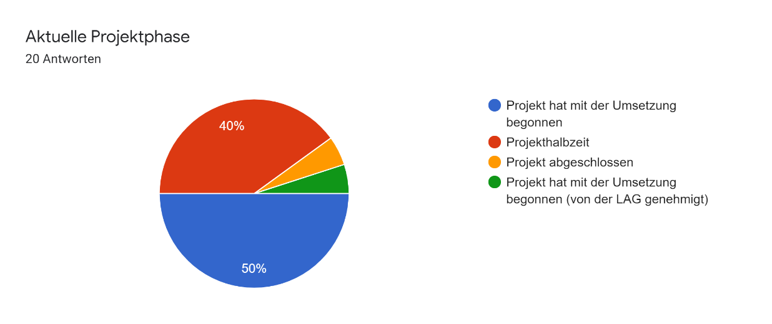
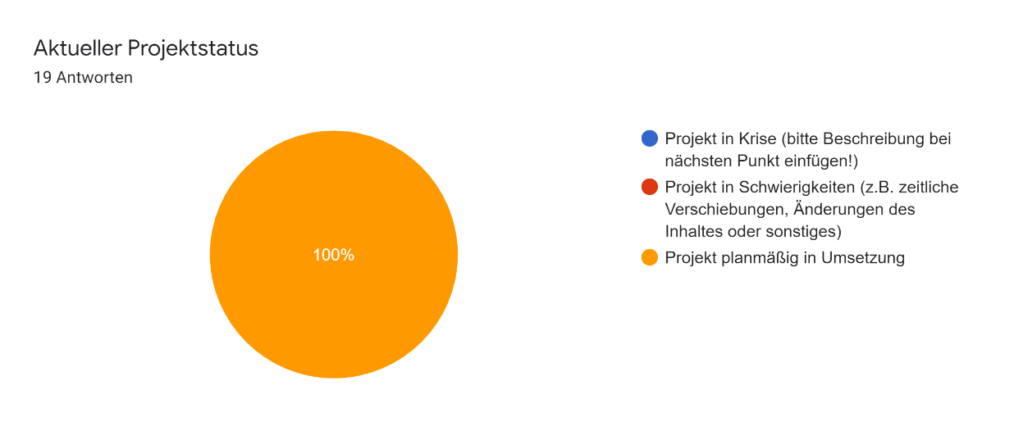
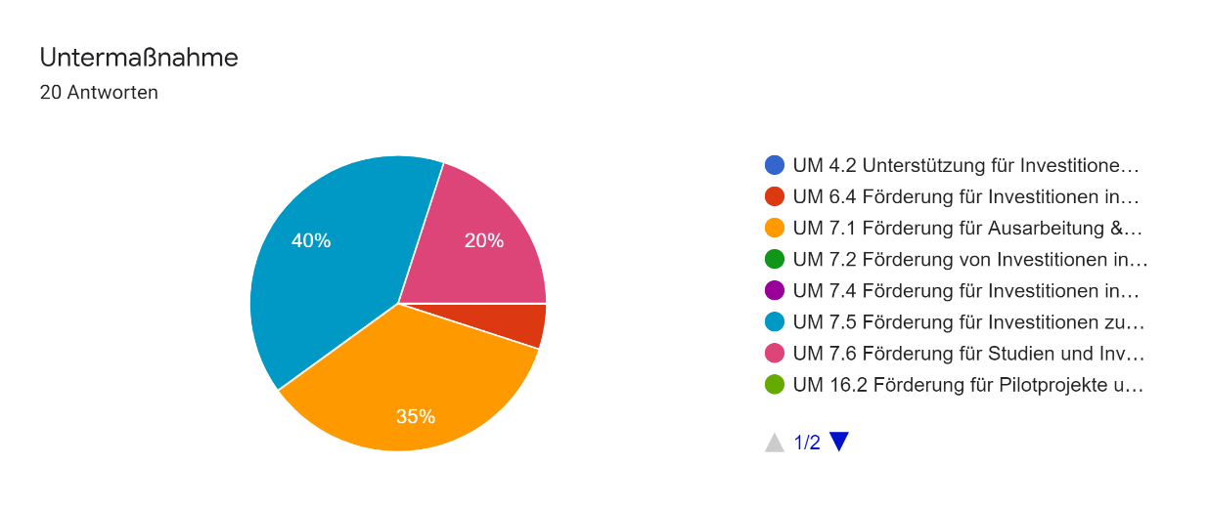

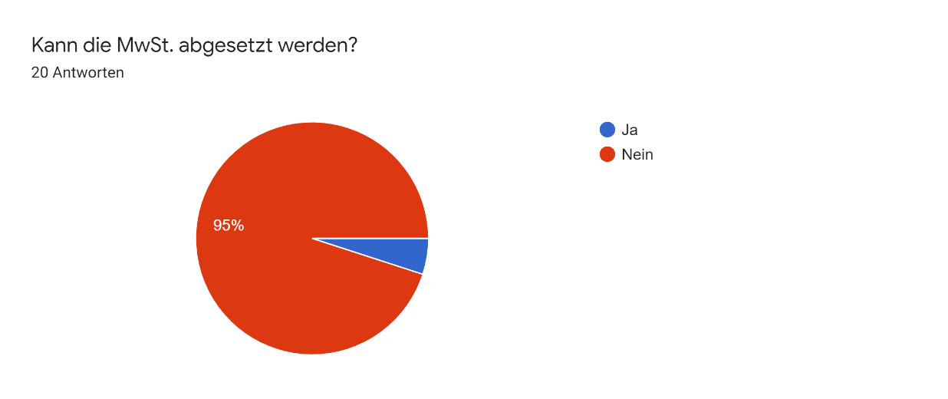


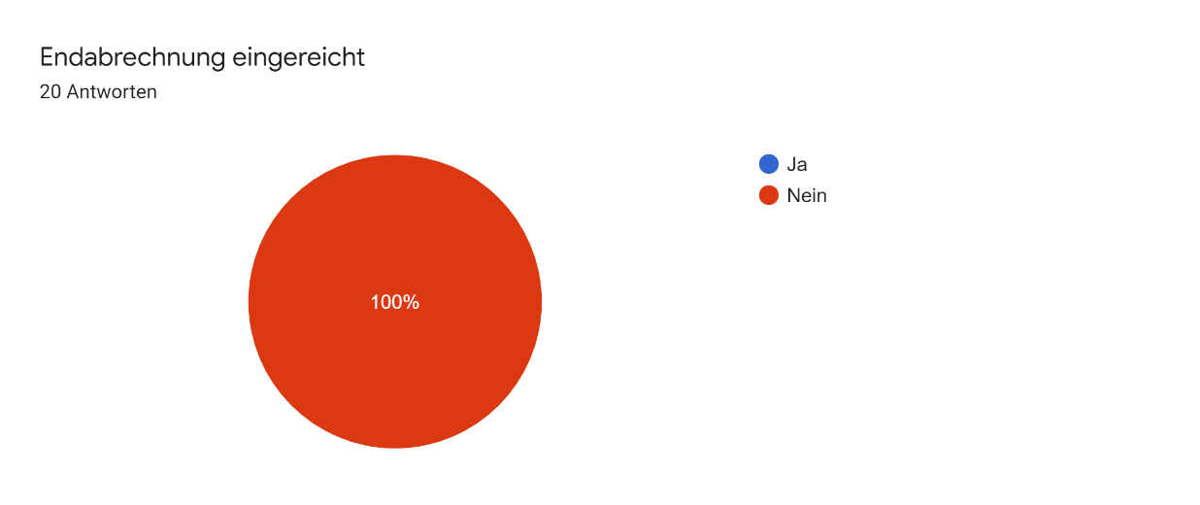

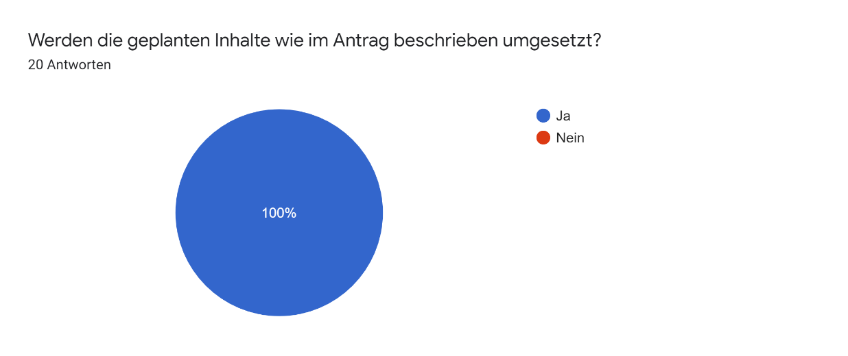
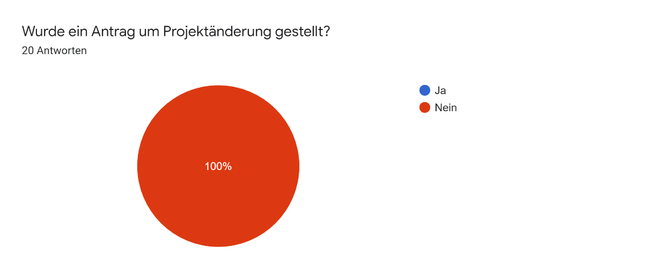

Schwirigkeiten, die aufgetreten sind 20 Antworten
 | Schwirigkeiten, die aufgetreten sind

 | keine Schwierigkeiten | 13
 | Schwierigkeiten mit Ausschreibung | 3
 | Schwierigkeiten bei der Ausführung der Arbeiten/Montage | 1
 | Schwierigkeiten mit Grundeigentümer | 2
 | Mehraufwand durch Änderungen im Projekt | 1

